Sheet1
N1 | დასახელება | ტექნიკური მახასიათებელი | რაოდენობა | ღირებულება ცალი | ჯამური ღირებულება | მწარმოებელი კომპანია / მწარმოებელი ქვეყანა | მიახლოებითი დიზაინი
1 | მაგიდა | მაგიდა სათათბირო: სიგრძე 130სმ. სიგანე 70სმ. სიმაღლე 75 სმ; +-/3სმ. თეთრი მატოვი ზედაპირით. სისქე არანაკლებ 18მმ. ლამინირებული მასალა. კრონკის არსებობის შემთხვევაში არანაკლებ 2მმ "კრომკით" ფეხები: ხე. 4 ცალი ღია ფერის ხის ფაქტურა. ფეხები და ფასადის სეგმენტები ღია ფერის ხის ფაქტურა (კომპლექტი 1; 2; 3; 4 და 5 პოზიციები). მაგიდა აწყობილი უნდა იყოს კონსტრუქციულად გამართულად, უნდა გააჩნდეს მარტივად დაშლის და აწყობისთვის საჭირო ფუნქციური მექანიზმები, რომლებიც უზრუნველყოფენ დეტალების მყარ ფიქსაციას და მაგიდის კონსტურქციის სტაბილურობას ფიზიკურ-მექანუკური ტატვირთვისას, მაგიდის ფეხს უნდა გააჩნდეს იატაკის დამცავი ქეჩა. დიზაინი სუათის მზგავსი . დეტალები შეთანხმდება შემსყიდველთან | 2 |  | 0 |  | 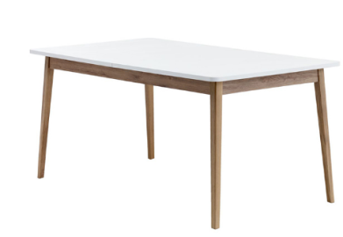
2 | მაგიდა | მაგიდა მრგვალი: დიამეტრი 60 სმ, სიმაღლე 47 სმ; ზედაპირი: თეთრი ფერის მატოვი 18 ლამინირებული მასალა, კრონკის არსებობის შემთხვევაში არანაკლებ 2მმ "კრომკით"; ფეხები: 3 ცალი ღია ფერის ხის ფაქტურა(კომპლექტი 1; 2; 3; და 4 პოზიციები). მაგიდა აწობილი უნდა იყოს კონსტრუქციულად გამართულად და უძლებდეს ფიზიკურ მექაიკურ დატვირთვებს. სურათის მზგავსი. დეტალები შეთანხმდება შემსყიდველთან | 2 |  | 0 |  | 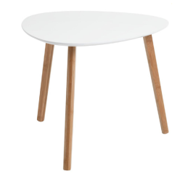
3 | დივანი | 2-ადგილიანი დივანი: მასალა მეტალის და/ან ხის კარკსაზე გადაკრული არანაკლებ მაღალი სიმკვრივის ღრუბელი. გადაკრული მაღალი ხარისხის ტყავის შემცვლელით. ფერი ღია ნაცრისფერი. ქარხნული წარმოების. ზომები სიგრძე არანაკლებ 150 არაუმეტეს 170სმ, სიგანე არაუმეტეს 80სმ. სიმაღლე 80სმ. ზომების ცდომილება +-5სმ. ფერი და დეტალები შეთანხმდება შემსყიდვლეთან. დიზაინი სურათის მსგავსი | 1 |  | 0 |  | 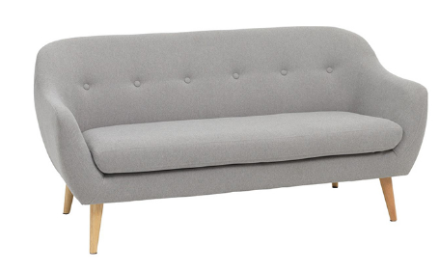
4 | სავარძელი / სკამი | სავარძელი 1- ადგილიანი : მასალა - მეტალის და/ან ხის კარკსაზე გადაკრული არანაკლებ მაღალი სიმკვრივის ღრუბელი. გადაკრული მაღალი ხარისხის ტყავის შემცვლელით, ფეხები - 4 ცალი ღია ფერის ხის ფაქტურით. (კომპლექტი 1; 2; 3; 4 და 5 პოზიციები). დამზადებული მე-3 პოზიციის კომპლეტისთვის. ქარხნული წარმოების. ზომები: სიგრძე 60-80 სმ, სიღრმე 52-60სმ, დასაჯდომის სიღრმე არანაკლებ 48სმ -სიმაღლე 40-45 სმ. სავარძელის სიმაღლე 76-85სმ. ფერი სადა ღია ნაცრისფერი კომპლექტი(მე-3-ე პოზიცია). | 4 |  | 0 |  | 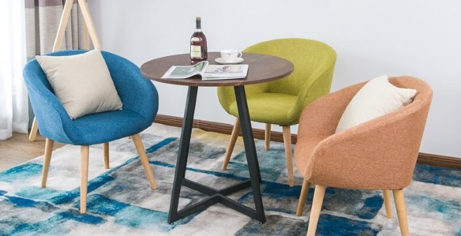
5 | სკამი | საოფისე სკამი : დასაჯდომი და საზურგე მაღალი ხარისხის ტყავის შემცვლელი მასალა . - დასაჯდომის სიგანე 46 სმ, სიღრმე 42 სმ; - ზურგის სიგანე 49 სმ; სიმაღლე 36 სმ; -მეტალის და/ან ხის კარკასი. ფეხები - ოთხი ღია ფერის ხის ფაქტურა(კომპლექტი 1;2 პოზიცია), არაგორგოლაჭიანი. - სკამის ფეხები ბოლოვდება იატაკის დამცავი ძირებით; - დიზაინი: სახელურების გარეშე, რბილი საზურგითა და დასაჯდომით სურათის მზგავსი. (კომპლექტი 1; 2; 3; 4 და 5 პოზიციები) ფერი: ნაცრისფერი ცდომილება (+ 2 სმ) დეტალები შეთანხმდება შემსყიდველთან | 10 |  | 0 |  | 
6 | ტუმბო | მასალა ლამინირებული მბფ. კარკასი 36მმ. თაროები 18 მმ. წიბო პივისი 1მმ. ზომები: , ზომით: 110X55X30 სმ (+ 2 სმ). ტუმბოს შუაში ვერტიკალური ტიხარი თეთრი ფერის ორმაგი დასქელებით. ტუმბოს სექციებს გააჩნიათ მოძრავი 18მმ თეთრი ფერის ლამინატის თაროები. ზურგი ლამინირებული მდფ. თეთრი ფერის. ძირზე 5 სმ შემაღლებით. (კომპლექტი 6; 7; 8 პოზიციები) სურათის მსგავსი. ფერი ღია ხის ფაქტურა. დეტალები შეთანხმდება შემსყიდველთან | 2 |  | 0 |  | 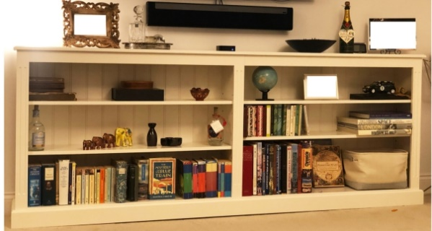
7 | კარადა წიგნების | მასალა ლამინირებული მბფ. კარკასი 36მმ. თაროები 18 მმ. წიბო პივისი 1მმ. ფერი ღია ხის ფაქტურა. სიმაღლე - 210 სმ, სიგრძე - 100 სმ, სიღრმე - 35 სმ. თაროების განლაგება სურათის მსგავსი. . (კომპლექტი 6; 7; 8 პოზიციები) დეტალები შეთანხმდება სემსყიდველთან | 1 |  | 0 |  | 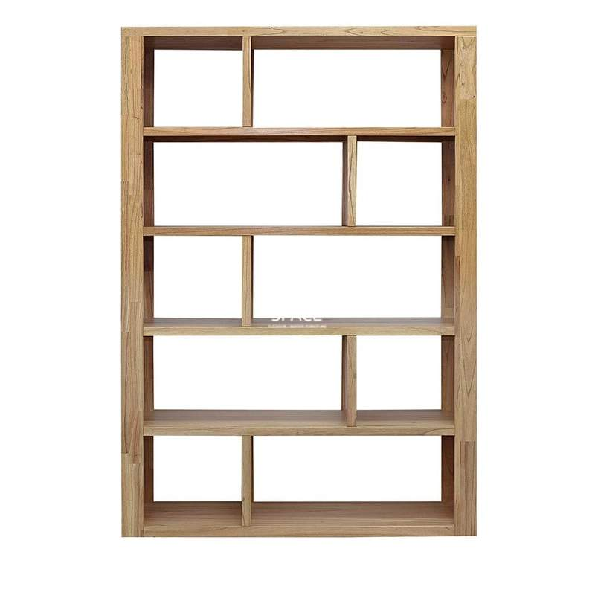
8 | კედლის თარო | მასალა ლამინირებული მბფ. კარკასი 36მმ. თაროები 18 მმ. წიბო პივისი 1მმ. ფერი ღია ხის ფაქტურა. ზომები:110X55X30 სმ (+ 2 სმ) . კომპლექტი( 6; 7; 8 პოზიციები) ; ფერი და დეტალები შეთანხმდება სმსყიდვეთან | 1 |  | 0 |  | 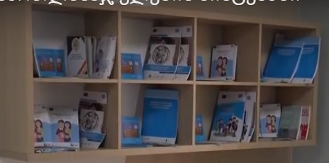
9 | სამუშაო მაგიდა | სამუშაო მაგიდა 130*80*75 სმ. ზედაპირი მბფ 18 მმ გვერდების დასქელებით 36 მმ. წინა შუბლი 18 მმ მბფ. მეტალის კონსტრუქცია, მილ-კვადრატი 50*20*3მმ. შეღებილი ელექტრო სტატიკური მეთოდით, იატაკის დამცავი ქეჩით. ქარხნულად დამუშავებული. წიბო პლასტმასის 2მმ. კაბელის ხუფით. ზომების ცდომილება: +-5 სმ; კომპლექტი( 9-13 პუნქტების შესაბამისობა). დიზაინი სურათის მსგავსი. ფერი და დეტალები შეთანხმდება შემსყიდველთან | 2 |  | 0 |  | 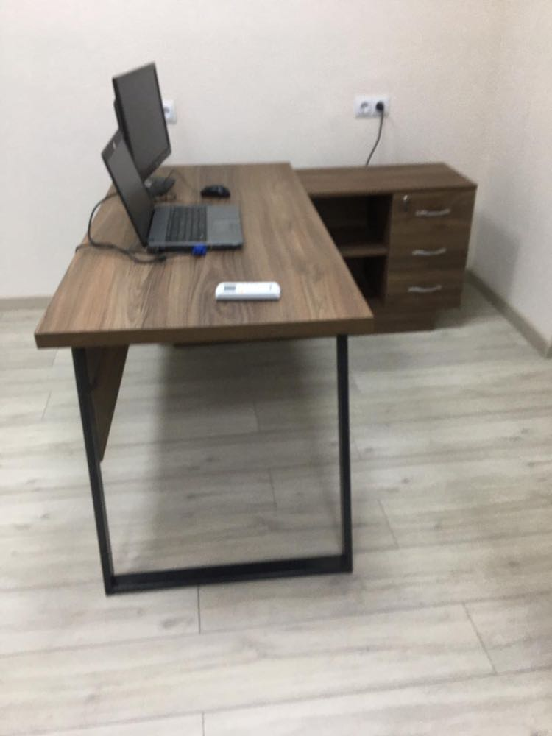 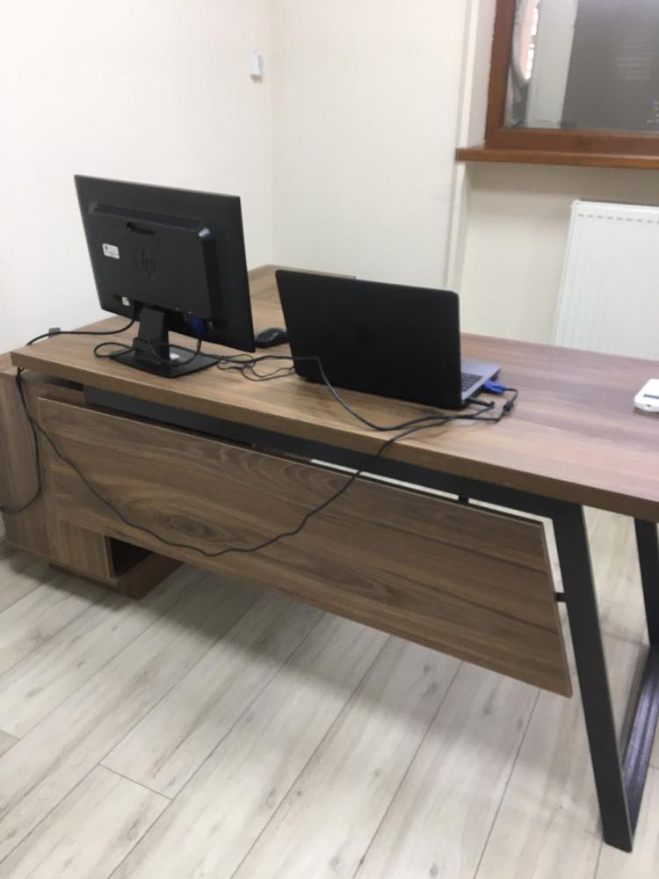
10 | ტუმბო მაგიდის | ტუმბო მაგიდის (მაგიდის კომპლექტი) - ზომები: სიგანე 140 სმ სიღრმე 40 სმ სიმაღლე 65 სმ. დამზადებული 18მმ მბფ-სგან. წიბო პლასტმასის 2მმ. ერთი ცალი შუა ჰორიზონტალური ტიხრით, ტიხრის მარცხენა მხარეს ორი ცალი ღია თაროთი, ტიხრის მეორე მხარეს 3 უჯრა სახელურებით, 1 უჯრა საკეტით და გასაღბით, უმაღლესი ხარისხის სალასკები რბილი დახურვით. ძირი 8 სმ შემაღლებით, იატაკის დამცავი ქეჩით; სურათის მსგავსი. კომპლექტი (9-13 პუნქტების შესაბამისობა) ფერი და დეტალები შემსყიდველთან შეთანხმებით.ზომების ცდომილება: +-5 სმ | 2 |  | 0 |  | 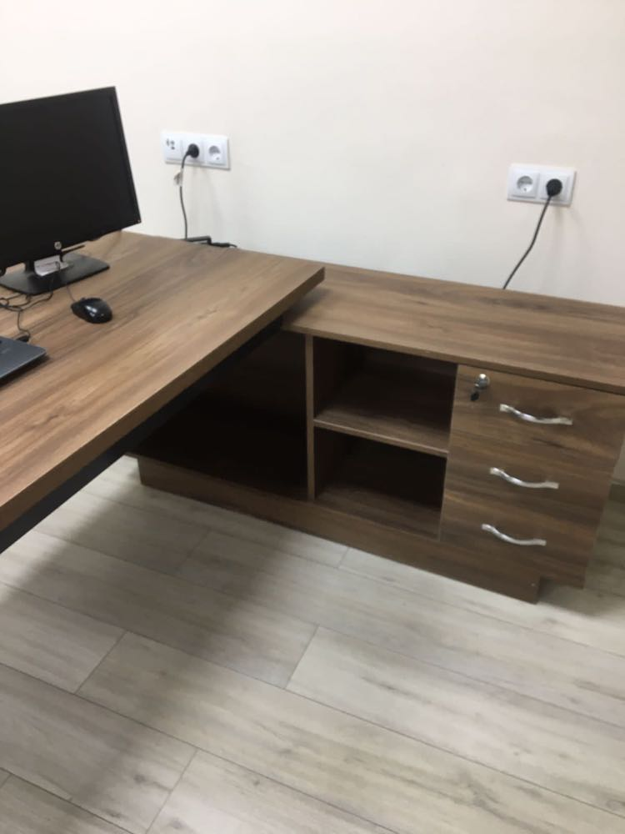
11 | ტუმბო | ტუმბოს ზომა: სიგრძე 45სმ, სიგანე 45სმ; სიმაღლე 65სმ, სისქე 18მმ, (+/-2სმ); მასალა ლამინატი; წიბო პივისი, სამი უჯრით, ინდივიდუალური სახელურებით და ტელესკოპური გაღებით, 1 უჯრა საკეტით, ოთხი მყარი მეტალის ფეხით, იატაკის დამცავი ქეჩით . კომპლექტი (9-13 პუნქტების შესაბამისობა). ფერი და დეტალები შემსყიდველთან შეთანხმებით.ზომების ცდომილება: +-5 სმ | 5 |  | 0 |  | 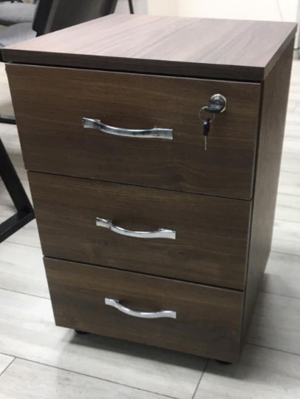
12 | მაგიდა მისადგმელი | მაგიდა მისადგმელი - ზედაპირი მბფ 18 მმ გვერდების დასქელებით 36 მმ . ზომა სიგრძე 90 სმ, სიგანე 60 სმ. სიმაღლე 75 სმ. წიბოები 2მმ კრონკა სტრუქცია 50*20*3 მმ.ელექტრო სტატიკური მეთოდით შეღებილი. ქარხნულად; იატაკის დამცავი ქეჩით. კომპლექტი (9-13 პუნქტების შესაბამისობა). ფერი დეტალები შემსყიდველთან შეთანხმებით.ზომების ცდომილება: +-5 სმ | 10 |  | 0 |  | 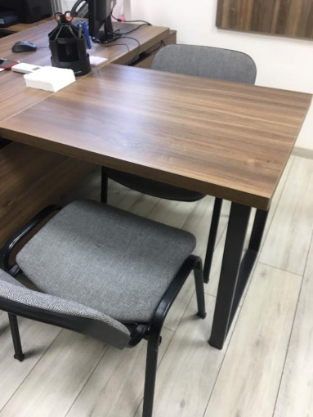
13 | სათათბირო მაგიდა | სათათბირო მაგიდის ზომა: სიგრძე 190 სმ, სიგანე 75 სმ, სიმაღლე 75 სმ; ზედაპირი მბფ 18 მმ გვერდების დასქელებით 36 მმ, გარშემორტყმული 2 მმ-იანი წიბოთი, მაგიდის ბაზა აწყობილი უნდა იყოს მყარ მეტალის კონსტრუქციაზე, ელექტრო სტატიკური მეთოდით შეღებილი, იატაკის დამცავი ქეჩით; კომპლექტი (9-13 პუნქტების შესაბამისობა). ფერი და დეტალები შემსყიდველთან შეთანხმებით.ზომების ცდომილება: +-5 სმ | 1 |  | 0 |  | 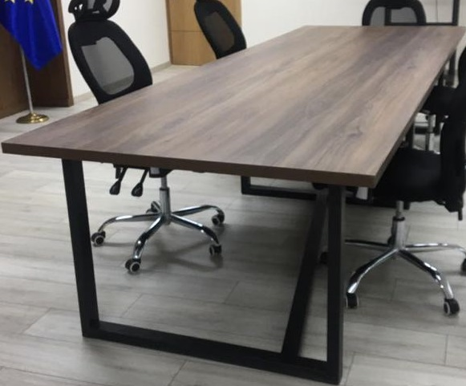
ჯამი: |  |  |  |  | 0

